Лист1
Ց Ա Ն Կ - ԲԷլՑ 32
Հ/հ | Անվանում | Քանակ | Ընդհանուր գույքի գնահատված շուկայական արժեք՝ ներառյալ ԱԱՀ | Մեկնարկային | Գտնվելու վայր | Լրացուցիչ պայմաններ
 |  |  | (ՀՀ դրամ) | գին՝ ներառյալ
 |  |  |  | ԱԱՀ
 |  |  |  | (ՀՀ դրամ)
1 | 2 | 3 | 4 | 5 | 6 | 7
1 | Տրանսֆորմատոր գծային կարգավորման | 2 հատ | 44 049 600 | 37 442 160 | «Արարատ-2» Ե/Կ | 1․ Բորսայի միջնորդավճարը, գույքի տեղափոխման և գործարքի իրականացման հետ կապված այլ ծախսերը ներառված չեն գործարքի գնի մեջ։
 | ԼՏՄՆ-16000/6 |  |  | մասնակի վաճառքի իրավունքով (միավորի գինը՝ 18 721 080 դրամ) |  | 2․ Գույքի տեղափոխումն ապահովելու է գնորդը։
 | (գույքային համար՝ 000009697, 000009698)
2 | Տրանսֆորմատոր | 3 հատ | 13 281 741 | 11 289 479,85 | «Գյումրի-2» Ե/Կ, գյուղ Քեթի
 | ՏՍԶՈՒ 1000/10 |  |  | մասնակի վաճառքի իրավունքով (միավորի գինը՝
 | (գույքային համար՝ 000030053- |  |  | 3 763 159,95 դրամ)
 | 000030055)
3 | Լարման տրանսֆորմատոր 6/10կՎ | 12 հատ | 2 162 076 | 1 837 764,6 | ք․Սևան, Էներգետիկների-4
 | (գույքային համար՝ 000017861-000017872) |  |  | մասնակի վաճառքի իրավունքով (միավորի գինը՝ |  |  | 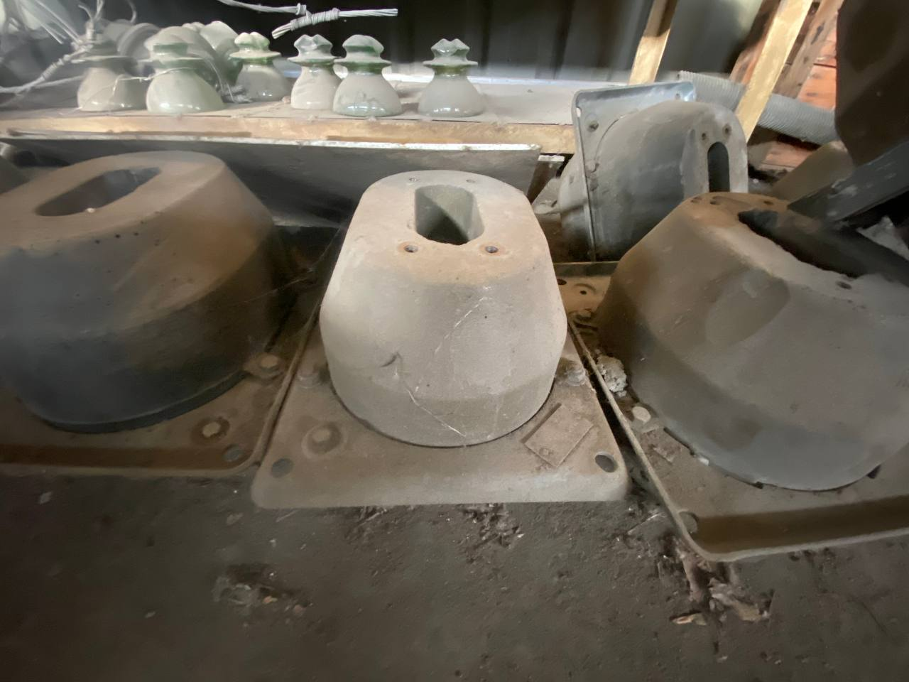
 |  |  |  | 153 147 դրամ)
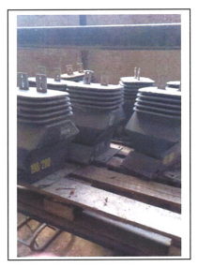
4 | Լարման տրանսֆորմատոր | 2 հատ | 83 180 | 70 703 | ք.Գյումրի, Ղարսի խճ.27/1
 | ՆՕՄ
 | (գույքային համար՝ 000027519, 000027520)
5 | ՏՄ-400/10/0,4 եռաֆազ երկփաթույթ ուժային տրանսֆորմատոր | 2 հատ | 1 774 160 | 1 508 036 | ք.Գյումրի, Ղարսի խճ.27/1
 | (գույքային համար՝ 000030270, 000030271) |  |  | մասնակի վաճառքի իրավունքով (միավորի գինը՝
 |  |  |  | 754 018 դրամ)
6 | Լարման տրանսֆորմատոր | 1 հատ | 300 960 | 255 816 | ք.Գյումրի, Ղարսի խճ.27/1
 | ՆՕՄ 10
 | (գույքային համար՝ 000013186)
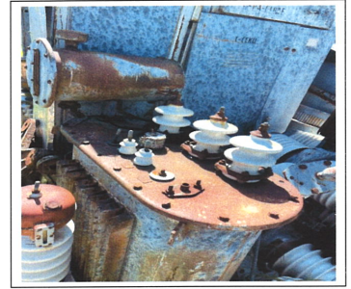
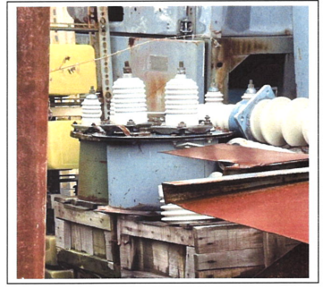
7 | Հոսանքի տրանսֆորմատոր ՏՈՊ214150 | 1 հատ | 165 000 | 140 250 | ք.Գյումրի, Ղարսի խճ.27/1
 | (գույքային համար՝ 000013206)
8 | Կապի կոնդենսատոր լարման տրանսֆորմատոր | 2 հատ | 1 567 874 | 1 332 692,9 | ք.Թալին, «Աշնակ» Ե/Կ
 | (գույքային համար՝ 000012756, 000012757) |  |  | մասնակի վաճառքի իրավունքով (միավորի գինը՝
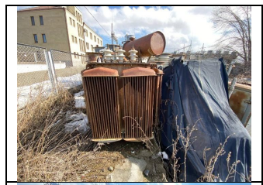
 |  |  |  | 666 346,5 դրամ)
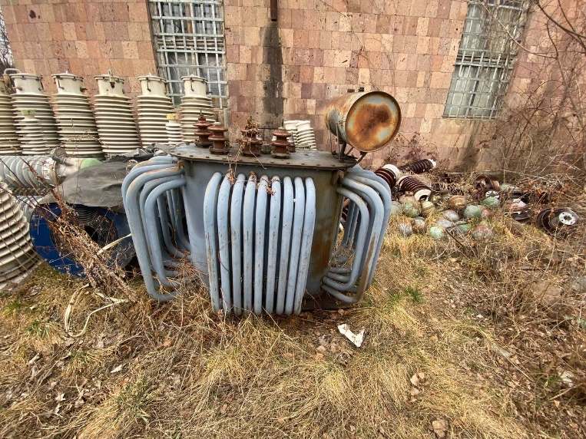
9 | Տրանսֆորմատոր | 1 հատ | 339 138 | 288 267,3 | ք.Վանաձոր, Թևոսյան-2
 | ՏՍՄԱ-320/6
 | (գույքային համար՝ 000020428)
10 | Հոսանքի տրանսֆորմատոր | 6 հատ | 61 998 | 52 698,3 | ք.Վանաձոր, Դեմիրճյան-1ա
 | ՏՊԼ-10 3000/5
 | (գույքային համար՝ 000037579, 000037580, 000020443, 0000444, 000020438,0000439)
11 | Հոսանքի տրանսֆորմատոր | 12 հատ | 121 800 | 103 530 | ք.Վանաձոր, Դեմիրճյան-1ա
 | ՏՊՇԼ-10/3000/5
 | (գույքային համար՝ 000029508-000029513, 000029520-000029525)
12 | Լարման տրանսֆորմատոր | 39 հատ | 7 026 747 | 5 972 734,95 | ք.Գյումրի, Ղարսի խճ.27/1
 | 6/10կՎ |  |  | մասնակի վաճառքի իրավունքով (միավորի գինը՝
 | (գույքային համար՝ 000013399-000013437) |  |  | 153 147 դրամ)

